Putaran 1
ALGORITMA AES

Plaintext | belajar AES
Kunci | sayaariel
Algoritma | AES 128 bit -> 16 byte

 | b | j | A | null |  | s | a | l | null
 | e | a | E | null |  | a | r | null | null
 | l | r | S | null |  | y | i | null | null
 | a | Space | null | null |  | a | e | null | null

 |  | Konversi Teks Ke Hexadecimal

 | 62 | 6A | 41 | 0 |  | 53 | 61 | 6C | 00
 | 65 | 61 | 45 | 00 |  | 61 | 72 | 0 | 00
 | 6C | 72 | 53 | 00 |  | 79 | 69 | 0 | 00
 | 61 | 20 | 0 | 00 |  | 61 | 65 | 00 | 00

 | Konversi HExaDecimal ke Biner

 | 01100010 | 01101010 | 01000001 | 00000000 |  | 01010011 | 01100001 | 01101100 | 00000000
 | 01100101 | 01100001 | 01000101 | 00000000 |  | 01100001 | 01110010 | 00000000 | 00000000
 | 01101100 | 01110010 | 01010011 | 00000000 |  | 01111001 | 01101001 | 00000000 | 00000000
 | 01100001 | 00100000 | 00000000 | 00000000 |  | 01100001 | 01100101 | 00000000 | 00000000

 | Initial Round XoR

 | 01100010 | XoR | 01010011 | = | 00110001 |  | 01000001 | XoR | 01101100 | = | 00101101 |  | Hasil | 00110001 | 00001011 | 00101101 | 00000000
 | 01100101 | XoR | 01100001 | = | 00000100 |  | 01000101 | XoR | 00000000 | = | 01000101 |  |  | 00000100 | 00010011 | 01000101 | 00000000
 | 01101100 | XoR | 01111001 | = | 00010101 |  | 01010011 | XoR | 00000000 | = | 01010011 |  |  | 00010101 | 00011011 | 01010011 | 00000000
 | 01100001 | XoR | 01100001 | = | 00000000 |  | 00000000 | XoR | 00000000 | = | 00000000 |  |  | 00000000 | 01000101 | 00000000 | 00000000

 | 01101010 | XoR | 01100001 | = | 00001011 |  | 00000000 | XoR | 00000000 | = | 00000000 |  | Hasil Hexa | 31 | B | 2D | 0 | KONVERSI KE HEKSA ULANG
 | 01100001 | XoR | 01110010 | = | 00010011 |  | 00000000 | XoR | 00000000 | = | 00000000 |  |  | 4 | 13 | 45 | 0 | 31 | 42 | 2D | 30
 | 01110010 | XoR | 01101001 | = | 00011011 |  | 00000000 | XoR | 00000000 | = | 00000000 |  |  | 15 | 1B | 53 | 0 | 34 | 13 | 45 | 30
 | 00100000 | XoR | 01100101 | = | 01000101 |  | 00000000 | XoR | 00000000 | = | 00000000 |  |  | 0 | 45 | 0 | 0 | 15 | 1B | 53 | 30
 |  |  |  |  |  |  |  |  |  |  |  |  |  |  |  |  |  | 30 | 45 | 30 | 30
 |  |  |  |  |  |  |  |  |  | Tabel S -BOX
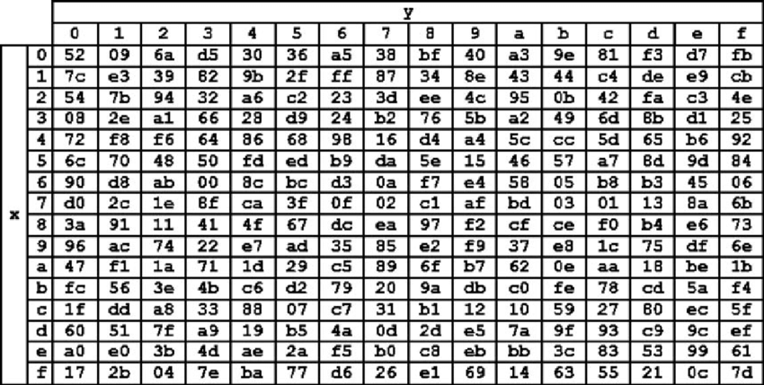
 | 31 | 42 | 2D | 30 |  |  |  |  |  |  |  |  |  |  |  |  |  | KONVERSI ULANG HEXA KE BINER DAN LANGSUNG DI XOR
 | 34 | 13 | 45 | 30 |  |  |  |  |  |  |  |  |  |  |  |  |  | 00110001 | 01000010 | 00101101 | 00110000
 | 15 | 1B | 53 | 30 |  |  |  |  |  |  |  |  |  |  |  |  |  | 00110100 | 00010011 | 01000101 | 00110000
 | 30 | 45 | 30 | 30 |  |  |  |  |  |  |  |  |  |  |  |  |  | 00010101 | 00011011 | 01010011 | 00110000
 |  |  |  |  |  |  |  |  |  |  |  |  |  |  |  |  |  | 00110000 | 01000101 | 00110000 | 00110000
 | Proses Sub-bytes menggunakan tabel S-Box
 |  |  |  |  |  |  |  |  |  |  |  |  |  |  |  |  |  | KONVERSI KE HEKSA ULANG
 | 2e | f6 | fa | 08 |  |  |  |  |  |  |  |  |  |  |  |  |  | 31 | 42 | 2D | 30
 | 28 | 82 | 68 | 08 |  |  |  |  |  |  |  |  |  |  |  |  |  | 34 | 13 | 45 | 30
 | 2f | 44 | 50 | 08 |  |  |  |  |  |  |  |  |  |  |  |  |  | 15 | 1B | 53 | 30
 | 08 | 68 | 08 | 08 |  |  |  |  |  |  |  |  |  |  |  |  |  | 30 | 45 | 30 | 30

 |  | Proses Shift Rows

 | 2e | f6 | fa | 08 | Baris 1 Tidak digeser
 | 82 | 68 | 08 | 28 | Geser 1
 | 50 | 08 | 2f | 44 | Geser 2
 | 08 | 08 | 68 | 08 | Geser 3

 |  | Hasil Shift Rows
 | 2e | f6 | fa | 08
 | 82 | 68 | 08 | 28
 | 50 | 08 | 2f | 44
 | 08 | 08 | 68 | 08

 | Proses Mix Column

 | 02 | 03 | 01 | 01 |  | 2e | f6 | fa | 08
 | 01 | 02 | 03 | 01 | * | 82 | 68 | 08 | 28 |  | =
 | 01 | 01 | 02 | 03 |  | 50 | 08 | 2f | 44
 | 03 | 01 | 01 | 02 |  | 08 | 08 | 68 | 08

 |  |  |  |  |  |  |  |  |  |  |  | https://www.compscilib.com/calculate/binaryxor
 | 00000010 | 00000011 | 00000001 | 00000001 |  | 00101110 | 11110110 | 11111010 | 00001000 |  |  | 01011100 | 11110101 | 11111011 | 00001001
 | 00000001 | 00000010 | 00000011 | 00000001 | * | 10000010 | 01101000 | 00001000 | 00101000 |  | = | 10000011 | 01101010 | 00001011 | 00101001
 | 00000001 | 00000001 | 00000010 | 00000011 |  | 01010000 | 00001000 | 00101111 | 01000100 |  |  | 01010001 | 00001001 | 00101101 | 01000111
 | 00000011 | 00000001 | 00000001 | 00000010 |  | 00001000 | 00001000 | 01101000 | 00001000 |  |  | 00001011 | 00001001 | 01101001 | 00001010

 | Konversi Hexa
 | 5C | F5 | FB | 9
 | 83 | 6A | B | 29
 | 51 | 9 | 2D | 47
 | B | 9 | 69 | A

 | Hasil putaran pertama adalah
 | 5C 83 51 B | F5 6A 9 9 | FB B 2D 69 | 9 29 47 A

 | Lanjut putaran selanjut nya sampe 10x putaran

